Försättsblad
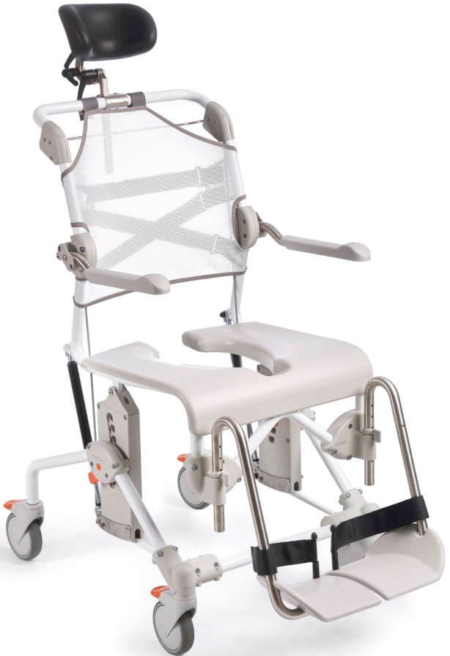
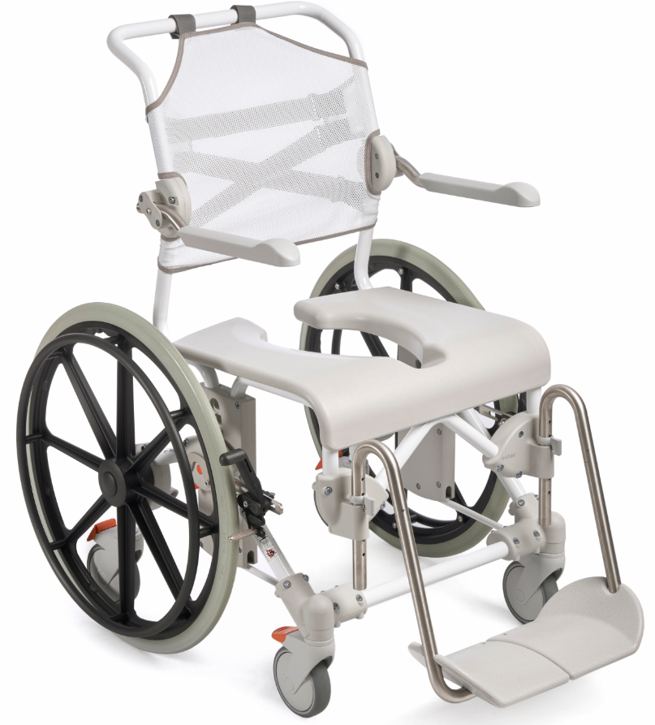
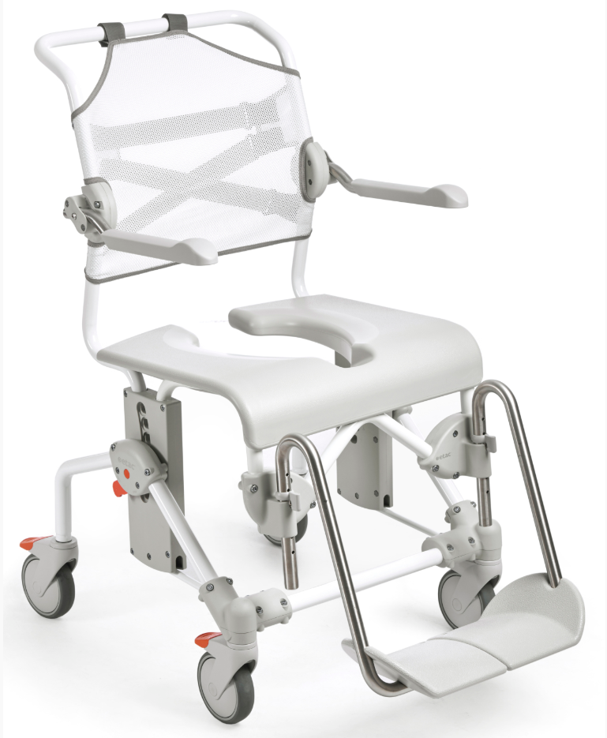
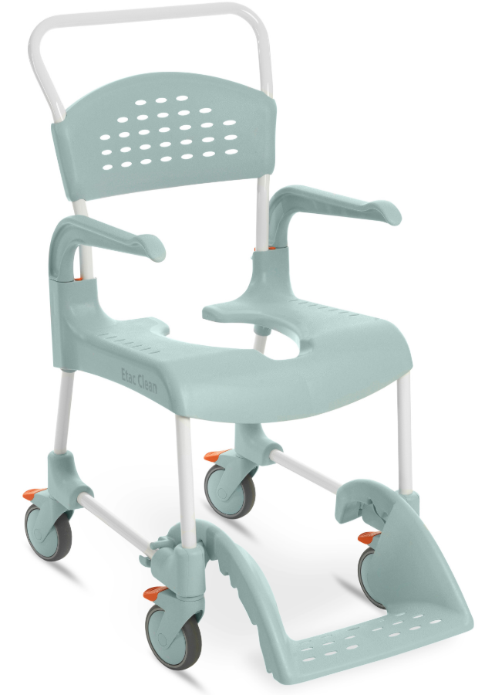
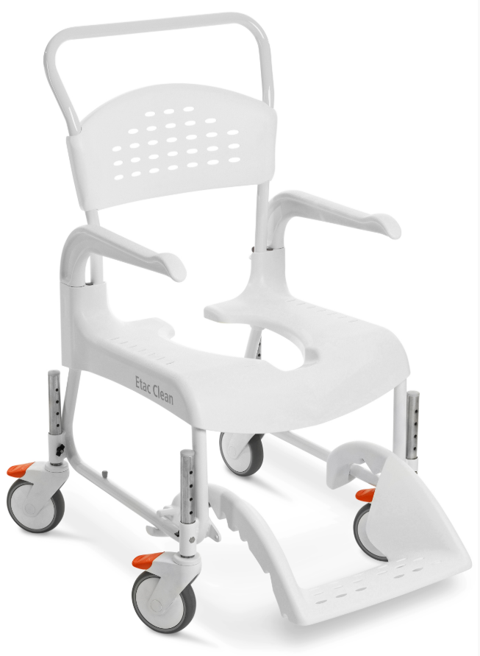
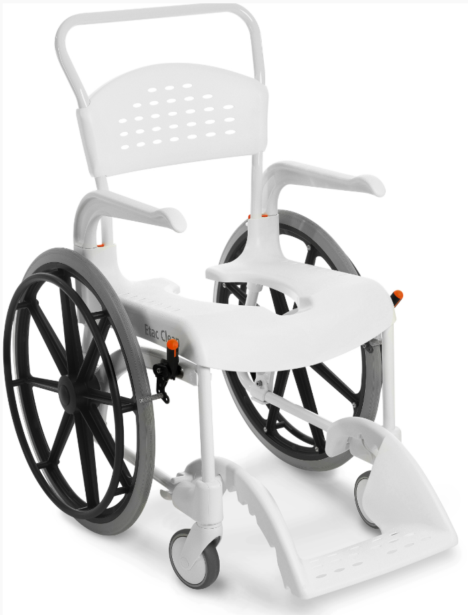
Utprovningsprotokoll

Etac mobila duschstolar

Alto
 |  |  | Version | 2026-08-12
Alto
Utprovad av:________________________ |  |  | Märkes:_____________________
Telefon:____________________________ |  |  | Datum:_______________________

Beskrivning |  |  | Artikel nr. | Sesam nr.

Mobil duschstol Alto

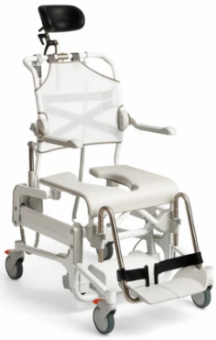
 | Alto med ryggklädsel inkl huvudstöd och |  | 80229600
 | bäckengejder
 | Alto med avtorkningsbar rygg inkl huvudstöd |  | 80229605
 | och bäckengejder
 | Alto med upprätt rygg inkl upprätt huvudstöd |  | 80229608
 | och bäckengejder

 | Artikel nummer på upphandlad variant |  | ________ | *

 |  |  |  |  | Standardutförande
Delar | Beskrivning
Chassi | Pulverlackerad stål
Rygg | Reglerbar ryggklädsel, polyester/kardborre alt avtorkningsbart
Huvudstöd | Ingår som standard, se "Huvudstöd" nedan
Armstöd | Justerbara och uppfällbara armstöd
Sits | Sits med öppning baktill
Fotstöd | Höjdreglerbara benstöd med delade fotplattor
Hjul | 125 mm låsbara
Batteri | Inkl laddare. Batterityp Li-Ion LA2. IP46.
Handkontroll | För höjning och tiltning av sitsen
* standardutförande kan variera på upphandlat sortiment

 |  |  |  |  | Tillbehör
Artikel | Beskrivning |  | Artikel nr | Sesam nr.
Huvudstöd
Reglerbara I höjd-, djup- och |  | huvudstöd inkl fäste | 80209521
sidled samt i vinkel. |  | (ingår i 80229600, 80229605)
 |  | upprätt huvudstöd inkl fäste | 80209533
 |  | (ingår i 80229608)
Komfortskal
Mjukrygg med integrerade |  |  | 80209455
armstödsdynor.

Bålstöd
 |  |  | 80209509

Avtorkningsbar rygg
Alternativ rygg till ryggklädsel. |  | inkl fäste | 80209530
(Avtorkningsbar ingår redan i 80229605)
Mjukdyna
rygg |  | polyetylen | 80209448

Armstödsdyna
 |  | par | 80209508

Armstöd Hemiplegi
passar både höger o vänster. |  | styck | 80209035

Armstödslås
nedfällt eller uppfällt läge. |  | par | 80209445

Tvärslå
fästs runt armstöden. |  | 60,5 cm | 80303034
 |  | 66,5 cm | 80209452

Höftbälte
fixeras runt ryggrören. |  |  | 80209440

Höftbälte/bröstbälte
polstrat. |  | styck | 80209524

Bröstbälte
fästes i ryggklädseln. |  |  | 80209442

Komfortdynor
sits. |  | 4cm hög, öppen baktill | 80209519

 |  | 2cm hög, öppen baktill | 80209518

Komfortdynor
sits. |  | 4cm hög, sluten baktill | 80209506
 |  | 4cm hög, sluten baktill-mindre öppning | 80209507

 |  | 2cm hög, sluten baktill | 80209306

Sitslock
 |  |  | 80209434

Sits sluten baktill
Alternativ sits till standardsitsen |  |  | 84001337
som är öppen baktill.

Stänkskydd
fästs över sitsens främre urtag, alternativt |  | polyuretan | 80209430
hålls på plats i handtaget.

Stänkskydd nedre
Kan klippas till önskad längd |  |  | 80209541
och form. Monteras i bäckengejder
under sitsen.
Bäcken
 |  | bäcken inkl lock | 80209255
 |  | bäcken utan lock | 80209254
 |  | lock till bäcken | 80209256
Hink
med handtag och lock. |  |  | 80209265
Används med hinkgejder, köps separat.

Bäckengejder
Hinkgejder är för bäcken |  | bäckengejder, par | 80209257
med högre kanter. |  | hinkgejder, par | 80209258
(bäckengejder ingår som standard i Alto)
Gejderfäste
behövs för att montera |  | komplett sats | 80209435
bäcken- och hinkgejder.
(ingår som standard i Alto)
Tillsats för låg upphängning
av bäcken/hink. |  | komplett sats | 80209259
Sänker gejderna med 6 cm.

Bäckenhållare
Håller bäckenet på plats när |  |  | 80209049
stolen tiltas.

Benstöd - alternativ
Benstöd kort |  | par | 80209520
Fotstödshöjd på 24-36,5 cm.

Benstöd vid vinkel |  | par | 80209531
kommer 5cm längre bort från sitsen.

Benstöd snäv vinkel
kommer 4cm närmare sitsen. |  | par | 80209532

Benstöd med uppfällbara och |  | par | 80209446
vinkeljusterbara fotplattor inkl
hälband.
(ingår som standard i Alto)
Ben- och vadstöd
Vinkelställbart stöd för benet. |  | styck | 80209437
Passar både höger och vänster sida.

Fotplatta |  | styck | 80209443
till ovan ben- och vadstöd.

Överdrag |  | styck | 80209535
med vadderad inre del till ben- och vadstöd.

Amputationsbenstöd
Justerbart i höjd och reglerbart |  | styck | 80209510
i längd och vinkel.
Passar både höger och vänster sida.

Hälband
Monteras på fotplattorna. |  | par | 80209553
Längden kan justeras.
(ingår som standard i Alto)
Riktningslås hjul
Möjlighet att låsa hjulriktningen för |  | styck | 80209534
enklare manövrering i korridorer.

Swift Mobil-2
 |  |  | Version | 2026-08-12
Swift Mobil-2
Utprovad av:________________________ |  |  | Märkes:_____________________
Telefon:____________________________ |  |  | Datum:_______________________

Beskrivning |  |  | Artikel nr. | Sesam nr.

Mobil duschstol Swift Mobil-2

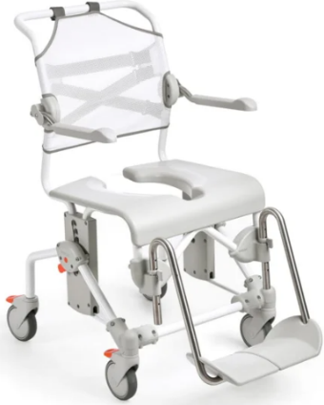
 | Swift Mobil-2 delmonterad |  | 80229400
 | Swift Mobil-2 delmonterad inkl bäckengejder |  | 80229405
 | Swift Mobil-2 monterad |  | 80229401
 | Swift Mobil-2 monterad inkl bäckengejder |  | 80229406
 | Swift Mobil-2 XL delmonterad |  | 80229467
 | Swift Mobil-2 XL delmont inkl bäckengejder |  | 80229483
 | Swift Mobil-2 delmonterad, upprätt rygg, |  | 80229490
 | bäckengejder
 | Swift Mobil-2 delmonterad, upprätt rygg, |  | 80229489
 | bäckengejder, ufb vrb fotplattor

 | Artikel nummer på upphandlad variant |  | ________ | *

 |  |  |  |  | Standardutförande
Delar | Beskrivning
Chassi | Pulverlackerad stål
Rygg | Reglerbar ryggklädsel, polyester/kardborre
Armstöd | Justerbara och uppfällbara armstöd
Sits | Sits med öppning baktill
Fotstöd | Höjdreglerbara benstöd med delade fotplattor
Hjul | 125 mm låsbara

* standardutförande kan variera på upphandlat sortiment

 |  |  |  |  | Tillbehör
Artikel | Beskrivning |  | Artikel nr | Sesam nr.
Huvudstöd
Reglerbara I höjd-, djup- och |  | huvudstöd inkl fäste | 80209521
sidled samt i vinkel.
 |  | upprätt huvudstöd inkl fäste | 80209533

Komfortskal
Mjukrygg med integrerade |  |  | 80209455
armstödsdynor.

Bålstöd
Ej optimalt på stol med XL rygg. |  |  | 80209509

Avtorkningsbar rygg
Alternativ rygg till ryggklädsel. |  | inkl fäste | 80209530

Rygg XL
Ökar bredden mellan |  | komplett rygg | 80209454
armstöden med 6 cm.
(ingår redan i Swift Mobil-2 XL)

Upprätt rygg
Kommer 7cm närmare väggen. |  | komplett rygg | 80209529
(ingår redan i 80229489 och 80229490)

Standardrygg
(ingår redan I Swift Mobil-2 standard) |  | komplett rygg | 80209538

Mjukdyna
rygg |  | polyetylen | 80209448

Armstödsdyna
 |  | par | 80209508

Armstöd Hemiplegi
passar både höger o vänster. |  | styck | 80209035

Armstödslås
nedfällt eller uppfällt läge. |  | par | 80209445

Tvärslå
fästs runt armstöden. |  | 60,5 cm | 80303034
 |  | 66,5 cm | 80209452

Höftbälte
fixeras runt ryggrören. |  |  | 80209440

Höftbälte/bröstbälte
polstrat. |  | styck | 80209524

Bröstbälte
fästes i ryggklädseln. |  |  | 80209442

Komfortdynor
sits. |  | 4 cm hög, öppen baktill | 80209519

 |  | 2 cm hög, öppen baktill | 80209518

Komfortdynor
sits. |  | 4 cm hög, sluten baktill | 80209506
 |  | 4 cm hög, sluten baktill - mindre öppning | 80209507

 |  | 2 cm hög, sluten baktill | 80209306

Sitslock
sits. |  |  | 80209434

Sits sluten baktill
Alternativ sits till standardsitsen |  |  | 84001337
som är öppen baktill.

Stänkskydd
fästs över sitsens främre urtag, alternativt |  | polyuretan | 80209430
hålls på plats i handtaget.

Stänkskydd nedre
Kan klippas till önskad längd |  |  | 80209541
och form. Monteras i bäckengejder
under sitsen.
Bäcken
 |  | bäcken inkl lock | 80209255
 |  | bäcken utan lock | 80209254
 |  | lock till bäcken | 80209256
Hink
med handtag och lock. |  |  | 80209265
Används med hinkgejder, köps separat.

Bäckengejder
Hinkgejder är för bäcken |  | bäckengejder, par* | 80209257
med högre kanter. |  | hinkgejder, par | 80209258
(* ingår i de stolar som är utrustade med bäckengejder)
Gejderfäste
behövs för att montera |  | komplett sats | 80209435
bäcken- och hinkgejder.
(ingår i de stolar som är utrustade med bäckengejder)
Tillsats för låg upphängning
av bäcken/hink. |  | komplett sats | 80209259
Sänker gejderna med 6 cm.

Benstöd - alternativ
Benstöd kort |  | par | 80209520
Fotstödshöjd på 24-36,5 cm.

Benstöd vid vinkel |  | par | 80209531
kommer 5cm längre bort från sitsen.

Benstöd snäv vinkel |  | par | 80209532
kommer 4cm närmare sitsen.
Passar inte med 80209525.

Benstöd med uppfällbara och |  | par | 80209446
vinkeljusterbara fotplattor inkl
hälband.

Benstöd med standard fotplatta. |  | par | 84001302
(ingår i Swift Mobil, om det inte står
"ufb vrb fotplattor" i huvudproduktens benämning)

Breddningssats benstöd
Ger ytterligare 12cm mellan benstöden. |  | par | 80209525
(ingår redan i Swift Mobil-2 XL)

Ben- och vadstöd
Vinkelställbart stöd för benet. |  | styck | 80209437
Passar både höger och vänster sida.

Fotplatta |  | styck | 80209443
till ovan ben- och vadstöd.

Överdrag |  | styck | 80209535
med vadderad inre del till ben- och vadstöd.

Amputationsbenstöd
Justerbart i höjd och reglerbart |  | styck | 80209510
i längd och vinkel.
Passar både höger och vänster sida.

Hälband
Monteras på fotplattorna. |  | par | 80209553
Längden kan justeras.

Tippskydd
bak. |  | par, inkl fäste | 80209439
 |  | par, exkl fäste | 80209438

Tippskydd
fram. |  | par, inkl fäste | 80209526

Tramprör
underlättar förflyttning |  | komplett inkl fäste | 80209449
över ex trösklar/ramper.

Drivhjulssats
24-tum drivhjul, massiva däck |  | komplett | 80209436
broms och fästen (tippskydd kan monteras
i fästet men tippskydd köps separat)

Swift Mobil tilt-2
 |  |  | Version | 2026-08-12
Swift Mobil tilt-2
Utprovad av:________________________ |  |  | Märkes:_____________________
Telefon:____________________________ |  |  | Datum:_______________________

Beskrivning |  |  | Artikel nr. | Sesam nr.

Mobil duschstol Swift Mobil tilt-2
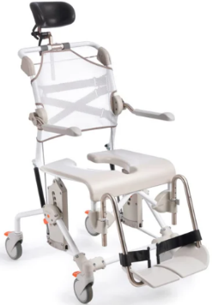
 | Swift Mobil tilt-2 |  | 80229410
 | Swift Mobil tilt-2 inkl bäckengejder |  | 80229412
 | Swift Mobil tilt-2 XL |  | 80229480
 | Swift Mobil tilt-2 XL inkl bäckengejder |  | 80229481

 | Artikel nummer på upphandlad variant |  | ________ | *

 |  |  |  |  | Standardutförande
Delar | Beskrivning
Chassi | Pulverlackerad stål
Huvudstöd | Reglerbar i höjd-, djup- och sidled samt i vinkel
Rygg | Reglerbar ryggklädsel, polyester/kardborre
Armstöd | Justerbara och uppfällbara armstöd
Sits | Sits med öppning baktill
Fotstöd | Höjdreglerbara benstöd med delade fotplattor och hälband
Hjul | 125 mm låsbara

* standardutförande kan variera på upphandlat sortiment

 |  |  |  |  | Tillbehör
Artikel | Beskrivning |  | Artikel nr | Sesam nr.
Upprätt huvudstöd
Alternativ huvudstöd till artikel |  | inkl fäste | 80209533
80209521 som ingår i standard.
Komfortskal
Mjukrygg med integrerade |  |  | 80209455
armstödsdynor.

Bålstöd
Ej optimalt på stol med XL rygg. |  |  | 80209509

Avtorkningsbar rygg
Alternativ rygg till ryggklädsel |  | inkl fäste | 80209530
84006118 som ingår i standard.
Mjukdyna
rygg. |  | polyetylen | 80209448

Armstödsdyna
 |  | par | 80209508

Armstöd Hemiplegi
passar både höger o vänster. |  | styck | 80209035

Armstödslås
nedfällt eller uppfällt läge. |  | par | 80209445

Tvärslå
fästs runt armstöden. |  | 60,5 cm | 80303034
 |  | 66,5 cm | 80209452

Höftbälte
fixeras runt ryggrören. |  |  | 80209440

Höftbälte/bröstbälte
polstrat. |  | styck | 80209524

Bröstbälte
fästes i ryggklädseln. |  |  | 80209442

Komfortdynor
sits. |  | 4 cm hög, öppen baktill | 80209519

 |  | 2 cm hög, öppen baktill | 80209518

Komfortdynor
sits. |  | 4 cm hög, sluten baktill | 80209506
 |  | 4 cm hög, sluten baktill - mindre öppning | 80209507

 |  | 2 cm hög, sluten baktill | 80209306

Sitslock
sits. |  |  | 80209434

Sits sluten baktill
Alternativ sits till standardsitsen |  |  | 84001337
som är öppen baktill.

Stänkskydd
fästs över sitsens främre urtag, alternativt |  | polyuretan | 80209430
hålls på plats i handtaget.

Stänkskydd nedre
Kan klippas till önskad längd |  |  | 80209541
och form. Monteras i bäckengejder
under sitsen.
Bäcken
 |  | bäcken inkl lock | 80209255
 |  | bäcken utan lock | 80209254
 |  | lock till bäcken | 80209256
Hink
med handtag och lock. |  |  | 80209265
Används med hinkgejder, köps separat.

Bäckengejder
hinkgejder är för bäcken |  | bäckengejder, par* | 80209257
med högre kanter |  | hinkgejder, par | 80209258
(* ingår i de stolar som är utrustade med bäckengejder)
Gejderfäste
behövs för att montera |  | komplett sats | 80209435
bäcken- och hinkgejder.
(ingår i de stolar som är utrustade med bäckengejder)
Tillsats för låg upphängning
av bäcken/hink. |  | komplett sats | 80209259
Sänker gejderna med 6 cm.

Bäckenhållare
Håller bäckenet på plats när |  |  | 80209049
stolen tiltas.

Benstöd - alternativ
Benstöd kort |  | par | 80209520
Fotstödshöjd på 24-36,5 cm.

Benstöd vid vinkel |  | par | 80209531
kommer 5cm längre bort från sitsen

Benstöd snäv vinkel |  | par | 80209532
kommer 4cm närmare sitsen.
Passar inte med 80209525.

Benstöd med uppfällbara och |  | par | 80209446
vinkeljusterbara fotplattor inkl
hälband.

Breddningssats benstöd
Ger ytterligare 12cm mellan benstöden. |  | par | 80209525
(ingår redan i Swift Mobil tilt-2 XL)

Ben- och vadstöd
Vinkelställbart stöd för benet. |  | styck | 80209437
Passar både höger och vänster sida.

Fotplatta |  | styck | 80209443
till ovan ben- och vadstöd.

Överdrag |  | styck | 80209535
med vadderad inre del till ben- och vadstöd.

Amputationsbenstöd
Justerbart i höjd och reglerbart |  | styck | 80209510
i längd och vinkel.
Passar både höger och vänster sida.

Hälband
Monteras på fotplattorna. |  | par | 80209553
Längden kan justeras.
(Ingår som standard i Swift Mobil tilt-2)
Tippskydd
bak. |  | par, inkl fäste | 80209459

Tippskydd
fram. |  | par, inkl fäste | 80209526

Tramprör
underlättar förflyttning |  | komplett inkl fäste | 80209449
över ex trösklar/ramper.

Swift Mobil 24"-2
 |  |  | Version | 2026-08-12
Swift Mobil 24"-2
Utprovad av:________________________ |  |  | Märkes:_____________________
Telefon:____________________________ |  |  | Datum:_______________________

Beskrivning |  |  | Artikel nr. | Sesam nr.

Mobil duschstol Swift Mobil 24"-2
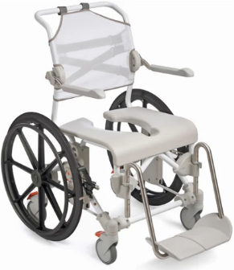
 | Swift Mobil 24"-2 |  | 80229402
 | Swift Mobil 24"- 2 inkl bäckengejder |  | 80229408

 | Artikel nummer på upphandlad variant |  | ________ | *

 |  |  |  |  | Standardutförande
Delar | Beskrivning
Chassi | Pulverlackerad stål
Rygg | Reglerbar ryggklädsel, polyester/kardborre
Armstöd | Justerbara och uppfällbara armstöd
Sits | Sits med öppning baktill
Fotstöd | Höjdreglerbara benstöd med delade fotplattor
Bromsar | Polyamid, rostfritt stål
Drivhjul | 24" drivhjul, polyamid, kullagrade
Hjul | 125 mm låsbara

* standardutförande kan variera på upphandlat sortiment

 |  |  |  |  | Tillbehör
Artikel | Beskrivning |  | Artikel nr | Sesam nr.
Huvudstöd
Reglerbara I höjd-, djup- och |  | huvudstöd inkl fäste | 80209521
sidled samt i vinkel.
 |  | upprätt huvudstöd inkl fäste | 80209533

Komfortskal
Mjukrygg med integrerade |  |  | 80209455
armstödsdynor.

Bålstöd
Ej optimalt på stol med XL rygg. |  |  | 80209509

Avtorkningsbar rygg
Alternativ rygg till ryggklädsel. |  | inkl fäste | 80209530

Rygg XL
Ökar bredden mellan |  | komplett rygg | 80209454
armstöden med 6 cm.

Standardrygg
(ingår redan I Swift Mobil 24"-2 standard) |  | komplett rygg | 80209538

Mjukdyna
rygg. |  | polyetylen | 80209448

Armstödsdyna
 |  | par | 80209508

Armstöd Hemiplegi
passar både höger o vänster. |  | styck | 80209035

Armstödslås
nedfällt eller uppfällt läge. |  | par | 80209445

Tvärslå
fästs runt armstöden. |  | 60,5 cm | 80303034
 |  | 66,5 cm | 80209452

Höftbälte
fixeras runt ryggrören. |  |  | 80209440

Höftbälte/bröstbälte
polstrat. |  | styck | 80209524

Bröstbälte
fästes i ryggklädseln. |  |  | 80209442

Komfortdynor
sits. |  | 4 cm hög, öppen baktill | 80209519

 |  | 2 cm hög, öppen baktill | 80209518

Komfortdynor
sits. |  | 4 cm hög, sluten baktill | 80209506
 |  | 4 cm hög, sluten baktill - mindre öppning | 80209507

 |  | 2 cm hög, sluten baktill | 80209306

Sitslock
sits. |  |  | 80209434

Sits sluten baktill
Alternativ sits till standardsitsen |  |  | 84001337
som är öppen baktill.

Stänkskydd
fästs över sitsens främre urtag, alternativt |  | polyuretan | 80209430
hålls på plats i handtaget.

Stänkskydd nedre
Kan klippas till önskad längd |  |  | 80209541
och form. Monteras i bäckengejder
under sitsen.
Bäcken
 |  | bäcken inkl lock | 80209255
 |  | bäcken utan lock | 80209254
 |  | lock till bäcken | 80209256
Hink
med handtag och lock. |  |  | 80209265
Används med hinkgejder, köps separat.

Bäckengejder
Hinkgejder är för bäcken |  | bäckengejder, par* | 80209257
med högre kanter. |  | hinkgejder, par | 80209258
(* ingår i de stolar som är utrustade med bäckengejder)
Gejderfäste
behövs för att montera |  | komplett sats | 80209435
bäcken- och hinkgejder.
(ingår i de stolar som är utrustade med bäckengejder)
Tillsats för låg upphängning
av bäcken/hink. |  | komplett sats | 80209259
Sänker gejderna med 6 cm.

Benstöd - alternativ
Benstöd kort |  | par | 80209520
Fotstödshöjd på 24-36,5 cm.

Benstöd vid vinkel |  | par | 80209531
kommer 5cm längre bort från sitsen.

Benstöd snäv vinkel |  | par | 80209532
kommer 4cm närmare sitsen.
Passar inte med 80209525.

Benstöd med uppfällbara och |  | par | 80209446
vinkeljusterbara fotplattor inkl
hälband.

Benstöd med standard fotplatta. |  | par | 84001302
(ingår i Swift Mobil, om det inte står
"ufb vrb fotplattor" i huvudproduktens benämning)

Breddningssats benstöd
Ger ytterligare 12cm mellan benstöden. |  | par | 80209525

Ben- och vadstöd
Vinkelställbart stöd för benet. |  | styck | 80209437
Passar både höger och vänster sida.

Fotplatta |  | styck | 80209443
till ovan ben- och vadstöd.

Överdrag |  | styck | 80209535
med vadderad inre del till ben- och vadstöd.

Amputationsbenstöd
Justerbart i höjd och reglerbart |  | styck | 80209510
i längd och vinkel.
Passar både höger och vänster sida.

Hälband
Monteras på fotplattorna. |  | par | 80209522
Längden kan justeras.

Tippskydd
bak. |  | par, inkl fäste | 80209459

Tippskydd
fram. |  | par, inkl fäste | 80209526

Tramprör
underlättar förflyttning |  | komplett inkl fäste | 80209449
över ex trösklar/ramper.

Clean HRB
 |  |  | Version | 2026-08-12
Clean Höjdreglerbar
Utprovad av:________________________ |  |  | Märkes:_____________________
Telefon:____________________________ |  |  | Datum:_______________________

Beskrivning |  |  | Artikel nr. | Sesam nr.

Mobil duschstol Clean höjdreglerbar
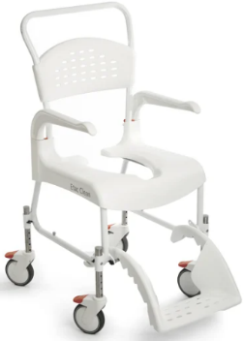
 | Clean höjdreglerbar, vit |  | 80229208

 | Artikel nummer på upphandlad variant |  | ________ | *

 |  |  |  |  | Standardutförande
Delar | Beskrivning
Chassi | Pulverlackerat stålrör
Rygg | Ryggplatta, polypropen
Armstöd | Svängbara och avtagbara
Sits | Sits med öppning baktill
Fotstöd | Hel fotplatta, polypropen
Hjul | 125 mm låsbara

* standardutförande kan variera på upphandlat sortiment

 |  |  |  |  | Tillbehör
Artikel | Beskrivning |  | Artikel nr | Sesam nr.
Mjuk ryggklädsel
Alternativ rygg till ryggbrickan. |  |  | 80209225

Bålstöd
passar endast ryggbrickan. |  |  | 80209509

Tvärslå
fästs runt armstöden. |  |  | 80209246

Höftbälte
fixeras runt ryggrören. |  |  | 80209440

Höftbälte/bröstbälte
polstrat. |  | styck | 80209524

Bröstbälte
passar endast mjuk ryggklädsel. |  |  | 80209442

Säkerhetsrem
passar endast ryggbrickan. |  |  | 80209034

Mjukrygg
passar endast ryggbrickan. |  |  | 80209261

Mjuksits
 |  |  | 80209260

Komfortkit
inkl komfortskal (80209228)
och komfortsits mjuk |  | komplett kit | 80209237
(80209227)

Komfortdynor
sits |  | 4 cm hög | 80209227
 |  | 4cm hög, mindre öppning | 80209301

 |  | 2 cm hög | 80209517

Komfortskal
Mjukrygg med integrerade |  |  | 80209228
armstödsdynor

Armstödsdyna
 |  | par | 80209226

Sittdyna hel
En mjuk sittdyna |  |  | 80209528

Sitslock
Täcker hela sitsen. |  |  | 80209247

Tvålkopp
fästes på sitsens sida. |  |  | 80209266

Stänkskydd
fästs över sitsens främre urtag, |  | polyuretan | 80209430
alternativt hålls på plats i handtaget.

Stänkskydd nedre
Kan klippas till önskad längd |  |  | 80209541
och form. Monteras i bäckengejder
under sitsen.
Bäcken
 |  | bäcken inkl lock | 80209255
 |  | bäcken utan lock | 80209254
 |  | lock till bäcken | 80209256
Hink
med handtag och lock. |  |  | 80209265
Används med hinkgejder, köps separat.

Bäckengejder
Hinkgejder är för bäcken |  | bäckengejder, par* | 80209257
med högre kanter. |  | hinkgejder, par | 80209258
(* ingår i de stolar som är utrustade med bäckengejder)
Tillsats för låg upphängning
av bäcken/hink. |  | komplett sats | 80209259
Sänker gejderna med 6 cm.

Engångsbäcken
 |  | 50-pack | 80209282

Bäckengejder
till engångsbäcken ovan. |  | en sats | 80209229
Inkl transparent skiva, gejder samt fästen.
Fotstöd
uppfällbara och avtagbara |  | par | 80209250

Clean 24"
 |  |  | Version | 2026-08-12
Clean 24"
Utprovad av:________________________ |  |  | Märkes:_____________________
Telefon:____________________________ |  |  | Datum:_______________________

Beskrivning |  |  | Artikel nr. | Sesam nr.

Mobil duschstol Clean 24"
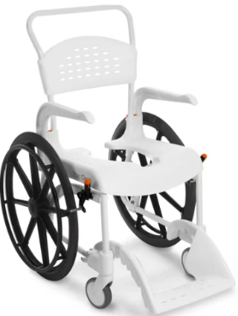
 | Clean 24", 55 cm sitthöjd, vit |  | 80229276
 | Clean 24", 55 cm sitthöjd, lagungrön |  | 80229216

 | Artikel nummer på upphandlad variant |  | ________ | *

 |  |  |  |  | Standardutförande
Delar | Beskrivning
Chassi | Pulverlackerat stålrör
Rygg | Ryggplatta, polypropen
Armstöd | Svängbara och avtagbara
Sits | Sits med öppning baktill
Fotstöd | Hel fotplatta, polypropen
Drivhjul | 24" drivhjul, polyamid, kullagrade
Hjul | 125 mm låsbara

* standardutförande kan variera på upphandlat sortiment
 |  |  |  |  | Tillbehör
Artikel | Beskrivning |  | Artikel nr | Sesam nr.
Mjuk ryggklädsel
Alternativ rygg till ryggbrickan. |  |  | 80209225

Bålstöd
passar endast ryggbrickan. |  |  | 80209509

Tvärslå
fästs runt armstöden. |  |  | 80209246

Höftbälte
fixeras runt ryggrören. |  |  | 80209440

Höftbälte/bröstbälte
polstrat. |  | styck | 80209524

Bröstbälte
passar endast mjuk ryggklädsel. |  |  | 80209442

Säkerhetsrem
passar endast ryggbrickan. |  |  | 80209034

Mjukrygg
passar endast ryggbrickan. |  |  | 80209261

Mjuksits
 |  |  | 80209260

Komfortkit
inkl komfortskal (80209228)
och komfortsits mjuk |  | komplett kit | 80209237
(80209227)

Komfortdynor
sits |  | 4 cm hög | 80209227
 |  | 4cm hög, mindre öppning | 80209301

 |  | 2 cm hög | 80209517

Komfortskal
Mjukrygg med integrerade |  |  | 80209228
armstödsdynor

Armstödsdyna
 |  | par | 80209226

Sittdyna hel
En mjuk sittdyna |  |  | 80209528

Sitslock
Täcker hela sitsen. |  |  | 80209247

Stänkskydd
fästs över sitsens främre urtag, |  | polyuretan | 80209430
alternativt hålls på plats i handtaget.

Stänkskydd nedre
Kan klippas till önskad längd |  |  | 80209541
och form. Monteras i bäckengejder
under sitsen.
Bäcken
 |  | bäcken inkl lock | 80209255
 |  | bäcken utan lock | 80209254
 |  | lock till bäcken | 80209256
Hink
med handtag och lock. |  |  | 80209265
Används med hinkgejder, köps separat.

Bäckengejder
Hinkgejder är för bäcken |  | bäckengejder, par* | 80209257
med högre kanter. |  | hinkgejder, par | 80209258
(* ingår i de stolar som är utrustade med bäckengejder)
Tillsats för låg upphängning
av bäcken/hink. |  | komplett sats | 80209259
Sänker gejderna med 6 cm.

Engångsbäcken
 |  | 50-pack | 80209282

Bäckengejder
till engångsbäcken ovan. |  | en sats | 80209229
Inkl transparent skiva, gejder samt fästen.

